Hoja1
2023-08-25 14:36:23

LA PAZ 28 - HAEDO 4460-2005
BUENOS AIRES luquearti@gmail.com
____________________________________________________________________________________
"CINTA PERSIANA"
"REFORZADA"
Tipo MINISTERIO o BLANCA
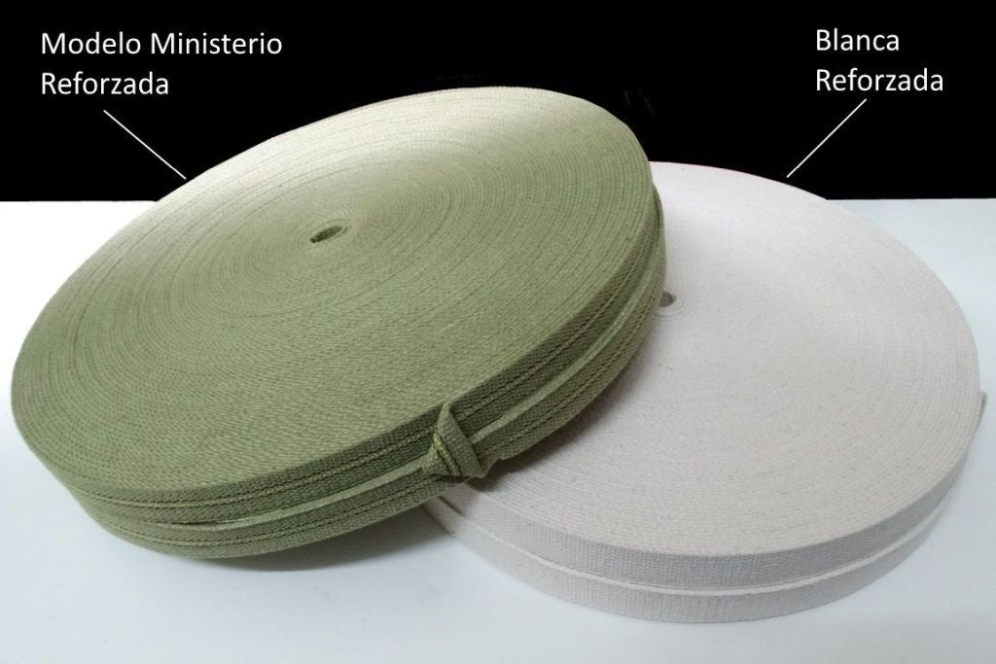

COD. | DESCRIPCION | PRECIO
C-025 | M.Cinta persiana BLANCA | 137.00
C-029 | M.Cinta persiana VERDE t/Ministerio | 149.50

PRESENTACION: ROLLO X 100m.

T

